エネミ
チュートリアル エネミー行動

 |  | 説明
 |  | 白－－移動可能のブロック |  |  |  |  |  |  |  |  |  | 左下ーー（１，１） |  | 右上ーー（１０，１０） |  |  |  |  |  |  |  | 時間制限：500S
 |  | 黒ーー空きのブロック（移動できない） |  |  |  |  |  |  |  |  |  | 左上－－（１，１０） |  | 右下ーー（１０，１）
 |  | 線ーー壁（通過不可） |  |  |  |  |  |  |  |  |  | Sーースタートポイント |  |  | G－－ゴール

衛兵4（巡回）
衛兵3（巡回）
 | 10 |  |  |  |  |  |  |  |  |  | G |  |  | 10 |  |  |  |  |  |  |  |  |  | G
 | 9 |  |  |  |  |  |  |  |  |  |  |  | 赤－－衛兵 | 9
 | 8 |  |  |  |  |  |  |  |  |  |  |  | 青ーー王子 | 8 |  |  |  |  |  |  | F
衛兵２（集中）
 | 7 |  |  |  |  |  |  |  |  |  |  |  |  | 7 | F
王子
 | 6 |  |  |  |  |  |  |  |  |  |  |  |  | 6
 | 5 |  |  |  |  |  |  |  |  |  |  |  | Fーー足跡 | 5
 | 4 |  |  |  |  |  |  |  |  | F |  |  |  | 4 | F |  |  |  |  |  |  |  | F
 | 3 |  |  |  |  | 1 |  |  |  |  |  |  |  | 3
 | 2 |  |  |  |  |  |  |  |  |  |  |  |  | 2
 | 1 | S |  |  |  | 5 |  |  |  |  |  |  |  | 1 | S
 |  | 1 | 2 | 3 | 4 | 5 | 6 | 7 | 8 | 9 | 10 |  |  |  | 1 | 2 | 3 | 4 | 5 | 6 | 7 | 8 | 9 | 10

 |  | 衛兵１
 |  | 状態：散漫
 |  | 座標（５，3） |  |  |  | 移動しない。
 |  | 下へ向く。転向しない。

 |  | 衛兵5
 |  | 状態：散漫
 |  | 座標（５，1） |  |  |  | 移動しない。
 |  | 上へ向く。転向しない。

 |  | 衛兵2
 |  | 状態：集中
 |  | 座標（10，６）から（10，7）まで縦に往復移動する。

 |  | 衛兵3
 |  | 状態：巡回
 |  | 座標（２，９）から（８，９）まで横に往復移動する。

 |  | 衛兵4
 |  | 状態：巡回
 |  | 座標（２，10）から（８，10）まで横に往復移動する。

 |  | 王子
 |  | 座標（５，６）から（３，６）まで横に往復移動する。

「遊び方」の表示
「遊び方」の表示

 | トリガー区域

衛兵4（巡回）
衛兵3（巡回）
 |  | 10 |  |  |  |  |  |  |  |  | 7 | G
 |  | 9 |  |  |  |  |  |  |  |  |  |  | 黄色ーートリガー
 |  | 8 | 6
衛兵２（集中）
 |  | 7 |  |  |  |  |  |  |  |  |  |  | トリガー
王子
 |  | 6
 |  | 5 |  |  |  |  |  |  |  |  | 4
 |  | 4 |  |  |  |  |  | 5 |  |  | F | 3
 |  | 3 |  |  |  | 2 | 1
 |  | 2
 |  | 1 | 1 |  |  |  | 5
 |  |  | 1 | 2 | 3 | 4 | 5 | 6 | 7 | 8 | 9 | 10

 |  | 「Tutorial_PlayGuide.png」はタイトルの「Howto」に表示します。出来たら、ゲーム中、いつでもチェックできるようにします。

 |  | トリガー1
 |  | このトリガーに入った時、 「Tutorial_Basis1.png」と「Tutorial_Basis2.png」を順々に表示します。
 |  | 3ページがあるので、「Next」「Back」「Close」三つボタンを下の画像のように配置する。
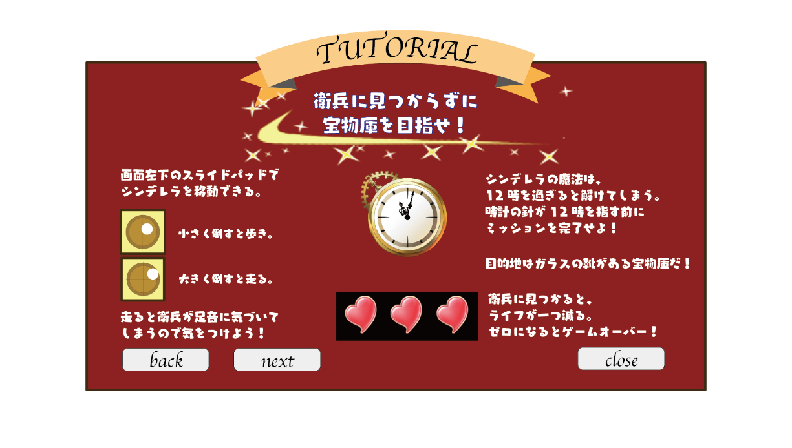
 |  | ただし、「Close」のボタンは最後のページしか押さない。

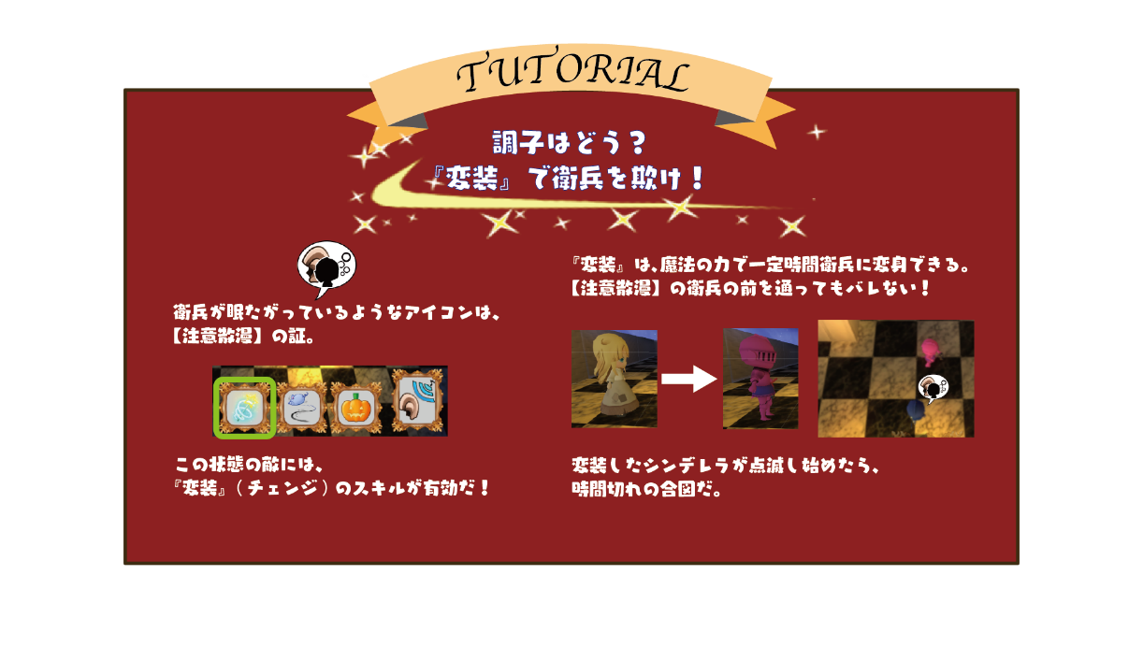
 |  | トリガー２
 |  | このトリガーに入った時、 「Tutorial_CamouFlage.png」を表示します。
 |  | 1ページしかないので、下のように、「Close」のボタンだけ真ん中に配置します。

 |  | トリガー3
 |  | このトリガーに入った時、 「Tutorial_Footprint.png」を表示します。
 |  | 1ページしかないので、下のように、「Close」のボタンだけ真ん中に配置します。

 |  | トリガー4
 |  | このトリガーに入った時、 「Tutorial_FeintMouse.png」を表示します。
 |  | 1ページしかないので、「Close」のボタンだけ真ん中に配置します。

 |  | トリガー5
 |  | このトリガーに入った時、 「Tutorial_Prince.png」を表示します。
 |  | 1ページしかないので、「Close」のボタンだけ真ん中に配置します。

 |  | トリガー6
 |  | このトリガーに入った時、 「Tutorial_Hide.png」を表示します。
 |  | 1ページしかないので、「Close」のボタンだけ真ん中に配置します。

 |  | トリガー7
 |  | このトリガーに入った時、 「Tutorial_CrashGlass.png」を表示します。
 |  | 1ページしかないので、「Close」のボタンだけ真ん中に配置します。

 | 表示の流れ

 |  | 1. 特定の区域に入る。（例はトリガー１）
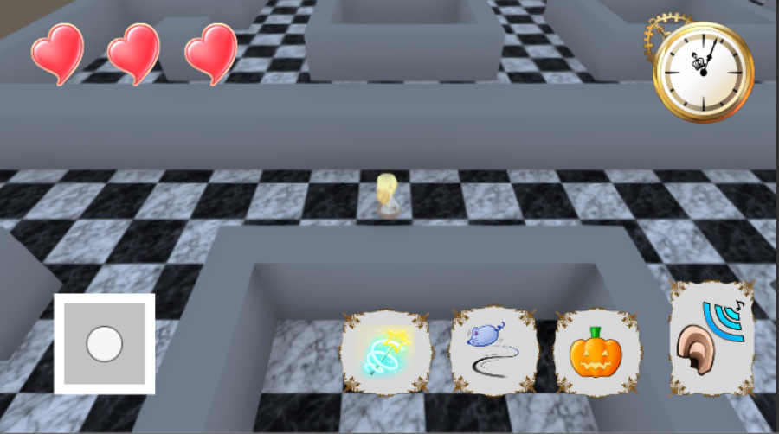

 |  | ２.説明ページが出る。ゲームは一旦ポーズする。
 |  | 閉じると、ゲームに戻る。

説明ページ
X

前ページ
次ページ

